Hoja1
$$VP=\frac{Ra}{i} =. \frac{I −E}{i}$$

 |  |  | 8% = 0,08 = 8/100 |  |  | ( VP x i ) = VF = Ra = Rm x 12

 | VP = Ra/i | Ra = VP x i | i = Ra / VP

Ítem | A | B | C | D | E | F
Valor arriendo mensual | 300,000 | 333,333 | 300,000 | 300,000 | 300,000 | 366,667
Valor arriendo anual | 3,600,000 | 4,000,000 | 3,600,000 | 3,600,000 | 3,600,000 | 4,400,000
Gasto anual |  |  |  | 400,000 | 400,000 | 400,000
Valor arriendo anual neto |  |  |  | 3,200,000 | 3,200,000 | 4,000,000
Tasa de descuento anual | 8% | 8% | 7.20% | 8% | 6.40% | 8%
Valor Presente (Tasación) | 45,000,000 | 50,000,000 | 50,000,000 | 40,000,000 | 50,000,000 | 50,000,000

Hoja2
$$VP=\sum_{t=1}^{t=n}{\frac{{VF}_{t}}{{(1+i) }^{t}}}$$

 |  |  |  |  |  |  |  | 3,200,000
 |  |  |  |  | 8%
 |  |  |  | HOY

 |  |  |  | 2,352,096 |  |  | 4 |  | VP = VF/(1+i)t
Ítem | G
Valor arriendo mensual bruto | 300,000 |  | Ítem | 0 | 1 | 2 | 3 | 4 | 5
Ingreso bruto anual | 3,600,000 |  | Ingreso |  | 3,600,000 | 3,600,000 | 3,600,000 | 3,600,000 | 3,600,000
Gasto anual bruto | 400,000 |  | Egreso |  | 400,000 | 400,000 | 400,000 | 400,000 | 400,000
Ingreso neto anual | 3,200,000 |  | Margen |  | 3,200,000 | 3,200,000 | 3,200,000 | 3,200,000 | 3,200,000
Tasa de descuento anual | 8% |  | Tasa anual |  | 8% | 8% | 8% | 8% | 8%
Contrato de arriendo (años) | 5 |  | Valor Presente | 12,776,672 | 2,962,963 | 2,743,484 | 2,540,263 | 2,352,096 | 2,177,866
Valor Presente (Tasación) del contrato | 12,776,672

No es ($3.200.000 x 5) | 16,000,000 | (valor malo)

Hoja3
$$VP=\sum_{t=1}^{t=n}{\frac{{VF}_{t}}{{(1+i) }^{t}}}$$
Determinar el valor de tasación de un Edificio de oficinas y los años para agotar el stock
consideando los siguientes antecedentes:

Total oficina en venta | 60 | Unidades
Valor de cada unidad | 3,000 | UF (o UM, Unidades Monetarias)
Velocidad de venta anual | 12 | Unidades
Tasa de descuento anual | 9%

 |  | Ítem | 0 | 1 | 2 | 3 | 4 | 5
 |  | Ingresos anuales |  | 36,000 | 36,000 | 36,000 | 36,000 | 36,000
 |  | Tasa de desuento anual |  | 9% | 9% | 9% | 9% | 9%
 |  | Valor Tasación del Edificio | 140,027 | 33,028 | 30,300 | 27,799 | 25,503 | 23,398

NO es 60 x 3.000 | 180,000 | esta malo

Hoja4
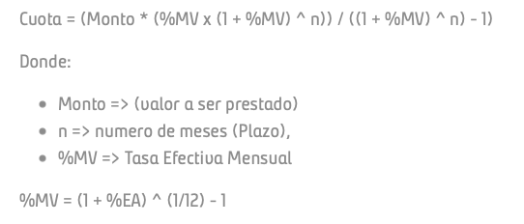
 |  | 1UF = $ | 30,000

Valor Propiedad | UF | 4,000 | 120,000,000
Pie | 20% | 800 | 24,000,000
Crédito | 80% | 3,200 | 96,000,000

Plazo del crédito | años | 20
Tasa hipotecaria anual | % | 3.50%
Cuota anual | UF | 225.1554 | 6,754,663 | = PAGO ( tasa ; años ; Deuda x -1 ; 0 )
Cuota mensual | UF | 18.7630 | 562,889

Pago |  | 112
 |  | 0.4974 | 225.15544571

